상품제안서
MUAMUA 차량용 위기 탈출 비상 망치 차유리깨는 도구 비상용 망치 1P | 상품코드: F31644

 |  |  |  |  |  |  | 02-412-0044 | www.easy1.co.kr
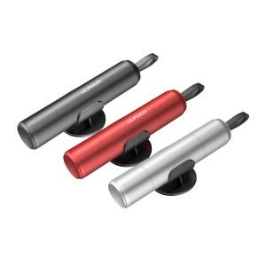

【상세/제작정보】 | <p>비상용 망치로 차량에 구비하여 위험한순간을 대비하세요!/가로3.5cm기준,정중앙/카톤박스당 100개/박스포장/다크그레이,레드,실버</p><p>&nbsp;</p><table class="__se_tbl_ext" style="clear: both; width: 1865px; border-collapse: collapse; border-spacing: 0px; font-family: dotum; background-color: rgb(255, 255, 255);"><tbody><tr><td colspan="3" style="border-width: 1px 0px; border-top-style: solid; border-right-style: initial; border-bottom-style: solid; border-left-style: initial; border-top-color: rgb(236, 236, 236); border-right-color: initial; border-bottom-color: rgb(236, 236, 236); border-left-color: initial; border-image: initial; padding: 20px 0px; font-size: 13px; line-height: 1.5;">택배비 부과세 별도 5000원</td></tr></tbody></table><p>&nbsp;</p>

【인쇄/포장옵션】 | 레이저 / 포장지포장

【공급단가】 | 수량 | 50~ | 100~ | 500~ | 1,000~ | 2,000~
*VAT별도 | 단가 | 6,500원 | 6,400원 | 6,250원 | 6,000원 | 5,750원

【상품 URL】 | https://easy1.co.kr:443/src/goods_detail.php?gdno=31644

